PUENTES
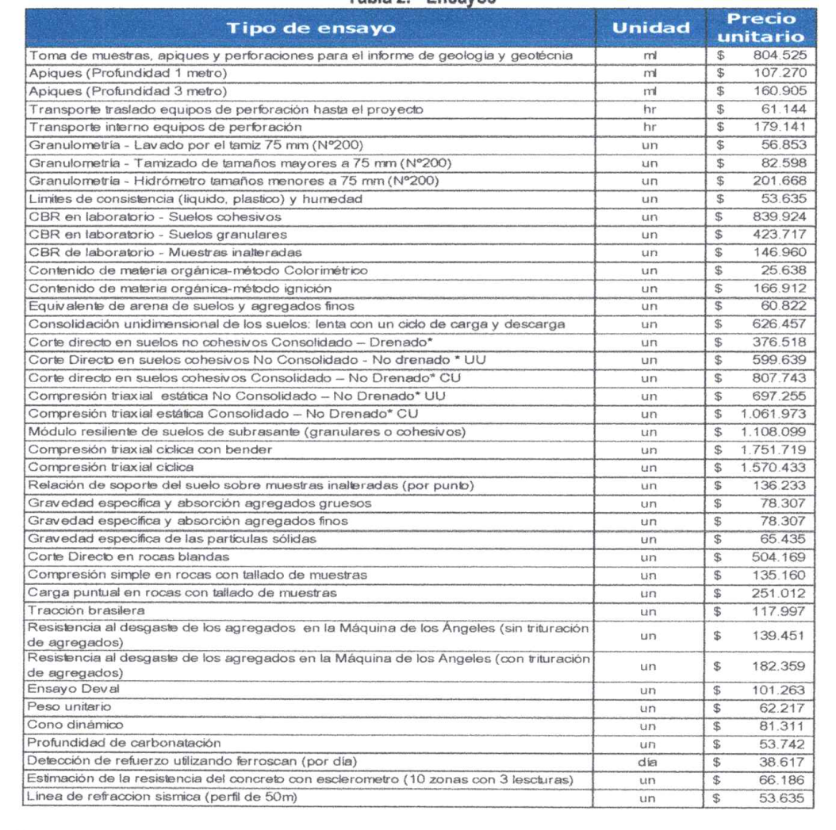
EXPLORACION PUENTES Y VIADUCTOS

 | PERFORACIÓN MECÁNICA |  |  | LSR |  | ENSAYO | VALOR UNITARIO | CANTIDAD (UN) | VALOR TOTAL
Puente | Cantidad | Profundidad (m) | Metros Lineales | Cantidad | Longitud (m)
No. | (UN) |  |  |  |  | GRANULOMETRIA TAMIZ 200 | $ 56,853 | 133 | $ 7,533,023
1 | 1 | 10 | 10 | 0 | 50 | LIMITES DE CONSISTENCIA | $ 53,635 | 133 | $ 7,106,638
2 | 1 | 10 | 10 | 0 | 50 | MATERIA ORGANICA COLORIMETRICO | $ 25,638 | 53 | $ 1,358,814
3 | 1 | 10 | 10 | 0 | 50 | CONSOLIDACIÓN | $ 626,457 | 26.5 | $ 16,601,111
4 | 1 | 10 | 10 | 0 | 50 | CD CONSOLIDADO - DRENADO | $ 376,518 | 53 | $ 19,955,454
5 | 1 | 10 | 10 | 0 | 50 | CD EN ROCAS BLANDAS | $ 504,169 | 0 | $ -
6 | 2 | 10 | 20 | 0 | 50 | COMPRESION SIMPLE EN ROCAS | $ 135,160 | 53 | $ 7,163,480
7 | 2 | 10 | 20 | 0 | 50 | CARGA PUNTUAL | $ 251,012 | 26.5 | $ 6,651,818
8 | 2 | 10 | 20 | 0 | 50 | PESO UNITARIO | $ 62,217 | 106 | $ 6,595,002
9 | 2 | 10 | 20 | 0 | 50 | TOTAL ENSAYOS DE LABORATORIO |  |  | $ 72,965,339
10 | 2 | 10 | 20 | 0 | 50
11 | 1 | 10 | 10 | 0 | 50
12 | 1 | 10 | 10 | 0 | 50
13 | 1 | 10 | 10 | 0 | 50
14 | 1 | 10 | 10 | 0 | 50
15 | 2 | 10 | 20 | 0 | 50
16 | 1 | 10 | 10 | 0 | 50
17 | 2 | 10 | 20 | 0 | 50
18 | 1 | 10 | 10 | 0 | 50 | TOTAL PUENTES
19 | 2 | 10 | 20 | 0 | 50 | $ 499,363,589
20 | 1 | 10 | 10 | 0 | 50
21 | 1 | 10 | 10 | 0 | 50
22 | 1 | 10 | 10 | 0 | 50
23 | 1 | 10 | 10 | 0 | 50 | 204,193,865
24 | 1 | 10 | 10 | 0 | 50
25 | 1 | 10 | 10 | 0 | 50
26 | 1 | 10 | 10 | 0 | 50
27 | 1 | 10 | 10 | 0 | 50
28 | 1 | 10 | 10 | 0 | 50
29 | 1 | 10 | 10 | 0 | 50
30 | 1 | 10 | 10 | 0 | 50
31 | 2 | 10 | 20 | 0 | 50
32 | 3 | 10 | 30 | 0 | 50
33 | 1 | 10 | 10 | 0 | 50
34 | 1 | 10 | 10 | 0 | 50
35 | 1 | 10 | 10 | 0 | 50
36 | 2 | 10 | 20 | 0 | 50
37 | 1 | 10 | 10 | 0 | 50
38 | 1 | 10 | 10 | 0 | 50
39 | 1 | 10 | 10 | 0 | 50
40 | 2 | 10 | 20 | 0 | 50
TOTAL | 53 |  | 530 | 0

 | ML PERFOR | VALOR ML | TOTAL
 | 530 | $ 804,525 | $ 426,398,250 | ANTES DE IVA

 | LRS | VALOR UN | TOTAL
 | 0 | $ 53,635 | $ - | ANTES DE IVA

